Лист6
Задание 6

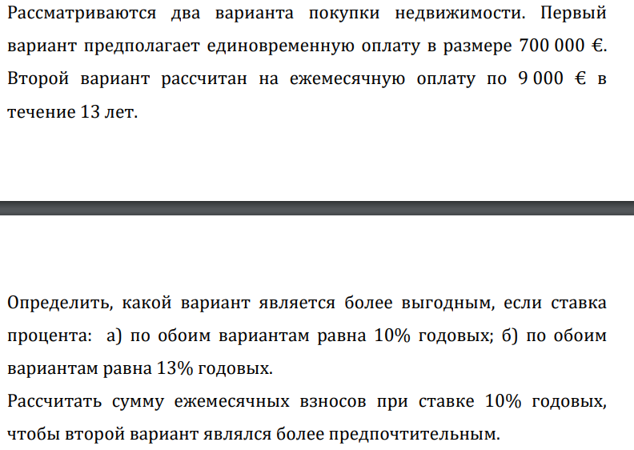

а) | 1 вариант | 700,000.00 ₽ | 636,363.64 ₽
 | 2 вариант | 9,000.00 ₽ | 784,075.88 ₽
 | Ставка | 10%

б) | 1 вариант | 700,000.00 ₽ | 619,469.03 ₽
 | 2 вариант | 9,000.00 ₽ | 676,076.52 ₽
 | Ставка | 13%

Лист8
Задание 8

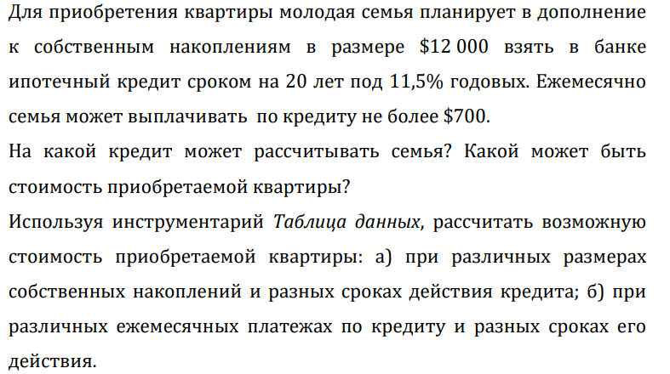

Наколпления | 12000
Срок | 20
Ставка | 11.5%
Платёж в мес | 700
Макс сумма | 65,639.59 ₽
Стоимость кв | 77,639.59 ₽

а) | 77,639.59 ₽ | 10 | 11 | 12 | 13 | 14 | 15 | 16 | 17 | 18 | 19 | 20 | 21 | 22 | 23 | 24 | 25
 | 5000 | 54788.242079 | 57303.194904 | 59546.1665 | 61546.570457 | 63330.639411 | 64921.769054 | 66340.824933 | 67606.416081 | 68735.139041 | 69741.795513 | 70639.586459 | 71440.285212 | 72154.391871 | 72791.270995 | 73359.274407 | 73865.850716
 | 6000 | 55788.242079 | 58303.194904 | 60546.1665 | 62546.570457 | 64330.639411 | 65921.769054 | 67340.824933 | 68606.416081 | 69735.139041 | 70741.795513 | 71639.586459 | 72440.285212 | 73154.391871 | 73791.270995 | 74359.274407 | 74865.850716
 | 7000 | 56788.242079 | 59303.194904 | 61546.1665 | 63546.570457 | 65330.639411 | 66921.769054 | 68340.824933 | 69606.416081 | 70735.139041 | 71741.795513 | 72639.586459 | 73440.285212 | 74154.391871 | 74791.270995 | 75359.274407 | 75865.850716
 | 8000 | 57788.242079 | 60303.194904 | 62546.1665 | 64546.570457 | 66330.639411 | 67921.769054 | 69340.824933 | 70606.416081 | 71735.139041 | 72741.795513 | 73639.586459 | 74440.285212 | 75154.391871 | 75791.270995 | 76359.274407 | 76865.850716
 | 9000 | 58788.242079 | 61303.194904 | 63546.1665 | 65546.570457 | 67330.639411 | 68921.769054 | 70340.824933 | 71606.416081 | 72735.139041 | 73741.795513 | 74639.586459 | 75440.285212 | 76154.391871 | 76791.270995 | 77359.274407 | 77865.850716
 | 10000 | 59788.242079 | 62303.194904 | 64546.1665 | 66546.570457 | 68330.639411 | 69921.769054 | 71340.824933 | 72606.416081 | 73735.139041 | 74741.795513 | 75639.586459 | 76440.285212 | 77154.391871 | 77791.270995 | 78359.274407 | 78865.850716
 | 11000 | 60788.242079 | 63303.194904 | 65546.1665 | 67546.570457 | 69330.639411 | 70921.769054 | 72340.824933 | 73606.416081 | 74735.139041 | 75741.795513 | 76639.586459 | 77440.285212 | 78154.391871 | 78791.270995 | 79359.274407 | 79865.850716
 | 12000 | 61788.242079 | 64303.194904 | 66546.1665 | 68546.570457 | 70330.639411 | 71921.769054 | 73340.824933 | 74606.416081 | 75735.139041 | 76741.795513 | 77639.586459 | 78440.285212 | 79154.391871 | 79791.270995 | 80359.274407 | 80865.850716
 | 13000 | 62788.242079 | 65303.194904 | 67546.1665 | 69546.570457 | 71330.639411 | 72921.769054 | 74340.824933 | 75606.416081 | 76735.139041 | 77741.795513 | 78639.586459 | 79440.285212 | 80154.391871 | 80791.270995 | 81359.274407 | 81865.850716
 | 14000 | 63788.242079 | 66303.194904 | 68546.1665 | 70546.570457 | 72330.639411 | 73921.769054 | 75340.824933 | 76606.416081 | 77735.139041 | 78741.795513 | 79639.586459 | 80440.285212 | 81154.391871 | 81791.270995 | 82359.274407 | 82865.850716
 | 15000 | 64788.242079 | 67303.194904 | 69546.1665 | 71546.570457 | 73330.639411 | 74921.769054 | 76340.824933 | 77606.416081 | 78735.139041 | 79741.795513 | 80639.586459 | 81440.285212 | 82154.391871 | 82791.270995 | 83359.274407 | 83865.850716
 | 16000 | 65788.242079 | 68303.194904 | 70546.1665 | 72546.570457 | 74330.639411 | 75921.769054 | 77340.824933 | 78606.416081 | 79735.139041 | 80741.795513 | 81639.586459 | 82440.285212 | 83154.391871 | 83791.270995 | 84359.274407 | 84865.850716
 | 17000 | 66788.242079 | 69303.194904 | 71546.1665 | 73546.570457 | 75330.639411 | 76921.769054 | 78340.824933 | 79606.416081 | 80735.139041 | 81741.795513 | 82639.586459 | 83440.285212 | 84154.391871 | 84791.270995 | 85359.274407 | 85865.850716
 | 18000 | 67788.242079 | 70303.194904 | 72546.1665 | 74546.570457 | 76330.639411 | 77921.769054 | 79340.824933 | 80606.416081 | 81735.139041 | 82741.795513 | 83639.586459 | 84440.285212 | 85154.391871 | 85791.270995 | 86359.274407 | 86865.850716
 | 19000 | 68788.242079 | 71303.194904 | 73546.1665 | 75546.570457 | 77330.639411 | 78921.769054 | 80340.824933 | 81606.416081 | 82735.139041 | 83741.795513 | 84639.586459 | 85440.285212 | 86154.391871 | 86791.270995 | 87359.274407 | 87865.850716
 | 20000 | 69788.242079 | 72303.194904 | 74546.1665 | 76546.570457 | 78330.639411 | 79921.769054 | 81340.824933 | 82606.416081 | 83735.139041 | 84741.795513 | 85639.586459 | 86440.285212 | 87154.391871 | 87791.270995 | 88359.274407 | 88865.850716
 | 21000 | 70788.242079 | 73303.194904 | 75546.1665 | 77546.570457 | 79330.639411 | 80921.769054 | 82340.824933 | 83606.416081 | 84735.139041 | 85741.795513 | 86639.586459 | 87440.285212 | 88154.391871 | 88791.270995 | 89359.274407 | 89865.850716
 | 22000 | 71788.242079 | 74303.194904 | 76546.1665 | 78546.570457 | 80330.639411 | 81921.769054 | 83340.824933 | 84606.416081 | 85735.139041 | 86741.795513 | 87639.586459 | 88440.285212 | 89154.391871 | 89791.270995 | 90359.274407 | 90865.850716
 | 23000 | 72788.242079 | 75303.194904 | 77546.1665 | 79546.570457 | 81330.639411 | 82921.769054 | 84340.824933 | 85606.416081 | 86735.139041 | 87741.795513 | 88639.586459 | 89440.285212 | 90154.391871 | 90791.270995 | 91359.274407 | 91865.850716
 | 24000 | 73788.242079 | 76303.194904 | 78546.1665 | 80546.570457 | 82330.639411 | 83921.769054 | 85340.824933 | 86606.416081 | 87735.139041 | 88741.795513 | 89639.586459 | 90440.285212 | 91154.391871 | 91791.270995 | 92359.274407 | 92865.850716
 | 25000 | 74788.242079 | 77303.194904 | 79546.1665 | 81546.570457 | 83330.639411 | 84921.769054 | 86340.824933 | 87606.416081 | 88735.139041 | 89741.795513 | 90639.586459 | 91440.285212 | 92154.391871 | 92791.270995 | 93359.274407 | 93865.850716
 | 26000 | 75788.242079 | 78303.194904 | 80546.1665 | 82546.570457 | 84330.639411 | 85921.769054 | 87340.824933 | 88606.416081 | 89735.139041 | 90741.795513 | 91639.586459 | 92440.285212 | 93154.391871 | 93791.270995 | 94359.274407 | 94865.850716
 | 27000 | 76788.242079 | 79303.194904 | 81546.1665 | 83546.570457 | 85330.639411 | 86921.769054 | 88340.824933 | 89606.416081 | 90735.139041 | 91741.795513 | 92639.586459 | 93440.285212 | 94154.391871 | 94791.270995 | 95359.274407 | 95865.850716
 | 28000 | 77788.242079 | 80303.194904 | 82546.1665 | 84546.570457 | 86330.639411 | 87921.769054 | 89340.824933 | 90606.416081 | 91735.139041 | 92741.795513 | 93639.586459 | 94440.285212 | 95154.391871 | 95791.270995 | 96359.274407 | 96865.850716
 | 29000 | 78788.242079 | 81303.194904 | 83546.1665 | 85546.570457 | 87330.639411 | 88921.769054 | 90340.824933 | 91606.416081 | 92735.139041 | 93741.795513 | 94639.586459 | 95440.285212 | 96154.391871 | 96791.270995 | 97359.274407 | 97865.850716
 | 30000 | 79788.242079 | 82303.194904 | 84546.1665 | 86546.570457 | 88330.639411 | 89921.769054 | 91340.824933 | 92606.416081 | 93735.139041 | 94741.795513 | 95639.586459 | 96440.285212 | 97154.391871 | 97791.270995 | 98359.274407 | 98865.850716

б) | 77,639.59 ₽ | 10 | 11 | 12 | 13 | 14 | 15 | 16 | 17 | 18 | 19 | 20 | 21 | 22 | 23 | 24 | 25
 | 100 | 19112.606011 | 19471.884986 | 19792.3095 | 20078.081494 | 20332.948487 | 20560.252722 | 20762.97499 | 20943.773726 | 21105.019863 | 21248.82793 | 21377.08378 | 21491.469316 | 21593.484553 | 21684.467285 | 21765.61063 | 21837.978674
 | 200 | 26225.212023 | 26943.769973 | 27584.619 | 28156.162988 | 28665.896975 | 29120.505444 | 29525.949981 | 29887.547452 | 30210.039726 | 30497.655861 | 30754.16756 | 30982.938632 | 31186.969106 | 31368.93457 | 31531.221259 | 31675.957348
 | 300 | 33337.818034 | 34415.654959 | 35376.9285 | 36234.244482 | 36998.845462 | 37680.758166 | 38288.924971 | 38831.321178 | 39315.059589 | 39746.483791 | 40131.25134 | 40474.407948 | 40780.453659 | 41053.401855 | 41296.831889 | 41513.936021
 | 400 | 40450.424045 | 41887.539945 | 43169.238 | 44312.325975 | 45331.793949 | 46241.010888 | 47051.899962 | 47775.094903 | 48420.079452 | 48995.311722 | 49508.335119 | 49965.877264 | 50373.938212 | 50737.86914 | 51062.442518 | 51351.914695
 | 500 | 47563.030056 | 49359.424931 | 50961.5475 | 52390.407469 | 53664.742436 | 54801.26361 | 55814.874952 | 56718.868629 | 57525.099315 | 58244.139652 | 58885.418899 | 59457.34658 | 59967.422765 | 60422.336425 | 60828.053148 | 61189.893369
 | 600 | 54675.636068 | 56831.309918 | 58753.857 | 60468.488963 | 61997.690924 | 63361.516332 | 64577.849943 | 65662.642355 | 66630.119178 | 67492.967583 | 68262.502679 | 68948.815896 | 69560.907318 | 70106.80371 | 70593.663778 | 71027.872043
 | 700 | 61788.242079 | 64303.194904 | 66546.1665 | 68546.570457 | 70330.639411 | 71921.769054 | 73340.824933 | 74606.416081 | 75735.139041 | 76741.795513 | 77639.586459 | 78440.285212 | 79154.391871 | 79791.270995 | 80359.274407 | 80865.850716
 | 800 | 68900.84809 | 71775.07989 | 74338.476001 | 76624.651951 | 78663.587898 | 80482.021775 | 82103.799924 | 83550.189807 | 84840.158904 | 85990.623444 | 87016.670239 | 87931.754528 | 88747.876424 | 89475.73828 | 90124.885037 | 90703.82939
 | 900 | 76013.454101 | 79246.964877 | 82130.785501 | 84702.733445 | 86996.536386 | 89042.274497 | 90866.774914 | 92493.963533 | 93945.178767 | 95239.451374 | 96393.754019 | 97423.223843 | 98341.360977 | 99160.205565 | 99890.495666 | 100541.80806
 | 1000 | 83126.060113 | 86718.849863 | 89923.095001 | 92780.814939 | 95329.484873 | 97602.527219 | 99629.749905 | 101437.73726 | 103050.19863 | 104488.2793 | 105770.8378 | 106914.69316 | 107934.84553 | 108844.67285 | 109656.1063 | 110379.78674

Лист11
Задание 11

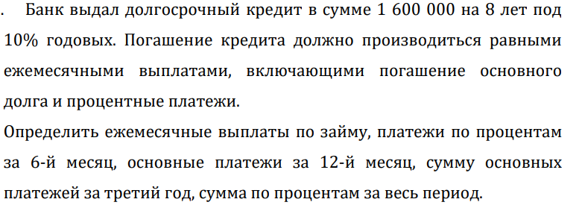

Сумма | 1,600,000.00 ₽
Срок | 96
Ставка | 10%
Выплаты | 24,278.66 ₽
По процентам за 6-й | -12,869.61 ₽
Основные за 12-й | -11,991.52 ₽
Начало первого | 25
Конец первого | 36
Сумма осн. платежей за 3-й год | -167845.59177
Сумма по процентам за весь период | -730751.60542

